xnod
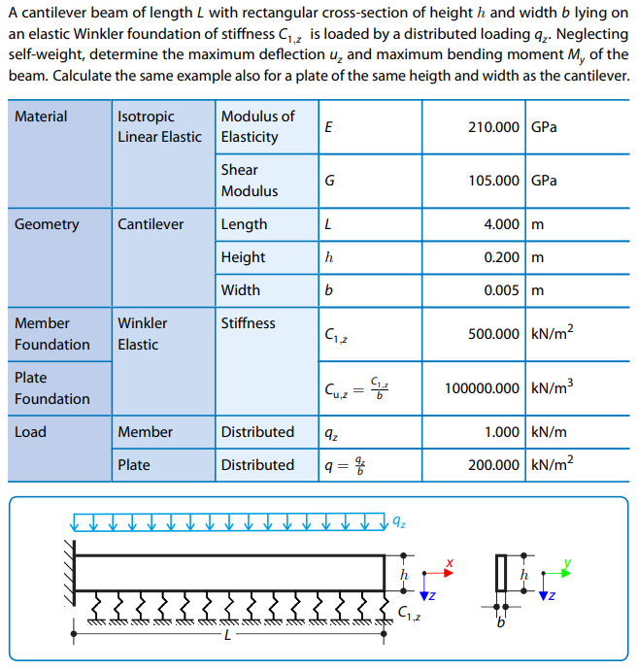
nodo | x | Unidades en kN y m
1 | 0.0
2 | 0.1
3 | 0.2
4 | 0.3
5 | 0.4
6 | 0.5
7 | 0.6
8 | 0.7
9 | 0.8
10 | 0.9
11 | 1.0
12 | 1.1
13 | 1.2
14 | 1.3
15 | 1.4
16 | 1.5
17 | 1.6
18 | 1.7
19 | 1.8
20 | 1.9
21 | 2.0
22 | 2.1
23 | 2.2
24 | 2.3
25 | 2.4
26 | 2.5
27 | 2.6
28 | 2.7
29 | 2.8
30 | 2.9
31 | 3.0
32 | 3.1
33 | 3.2
34 | 3.3
35 | 3.4
36 | 3.5
37 | 3.6
38 | 3.7
39 | 3.8
40 | 3.9
41 | 4.0

